Твин
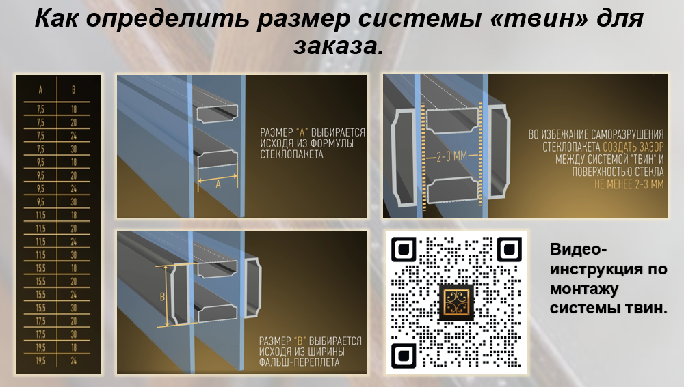
ПОДРОБНЕЕ НА САЙТЕ:https://falsh-pereplet.ru/catalog/raskladka-twin/
ПОЧТА ДЛЯ ЗАЯВОК: sales@dekorativnaya-raskladka.ru

СКАЧАТЬ ПРЕЗЕНТАЦИЮ ПО ТВИН СИСТЕМЕ: https://disk.360.yandex.ru/i/jkpQY7gGu0qxeg
ВИДЕО-ИНСТРУКЦИЯ ПО МОНТАЖУ:https://disk.360.yandex.ru/i/IYnUFx1Q0wUSVg
 |  |  |  |  |  |  |  |  | 2026-03-01
Размер |  | Концевик (бесцветный, чёрный) |  |  |  | Центральный крест (бесцветный, чёрный)
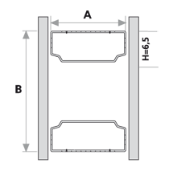 |  |  | 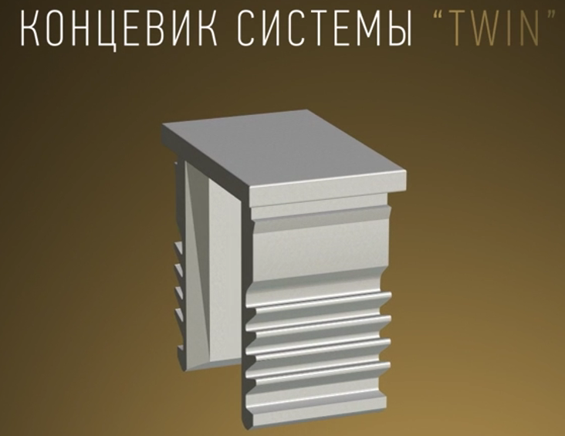 |  |  |  | 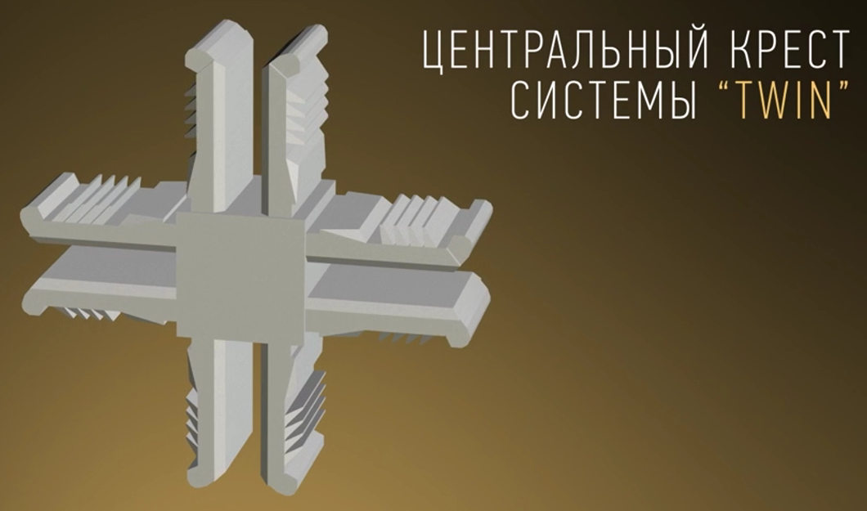
А | В | Артикул | Норма упаковки (шт) | Вес за единицу гр. | Цена руб c НДС 22 % | Артикул | Норма упаковки (шт) | Вес за единицу гр. | Цена руб c НДС 22 %
6,5 * | 20 | K 6,5*20 | 4,400 | 1.00 | 18.00 ₽ | CK 6,5*20 | 600 | 5.00 | 75.00 ₽
6,5 * | 24 | K 6,5*24 | 4,000 | 1.00 | 90.00 ₽ | CK 6,5*24 | 550 | 5.20 | 160.00 ₽
7.5 | 18 | K 7,5*18 | 3,700 | 1.10 | 59.00 ₽ | CK 7,5*18 | 600 | 6.30 | 186.00 ₽
7.5 | 20 | K 7,5*20 | 3,000 | 1.20 | 66.00 ₽ | CK 7,5*20 | 500 | 6.40 | 192.00 ₽
7.5 | 24 | K 7,5*24 | 3,000 | 1.20 | 70.00 ₽ | CK 7,5*24 | 450 | 7.10 | 200.00 ₽
7.5 | 30 | K 7,5*30 | 3,000 | 1.20 | 77.00 ₽ | CK 7,5*30 | 300 | 8.20 | 120.00 ₽
9.5 | 18 | K 9,5*18 | 3,000 | 1.40 | 59.00 ₽ | CK 9,5*18 | 500 | 7.80 | 192.00 ₽
9.5 | 20 | K 9,5*20 | 3,000 | 1.50 | 66.00 ₽ | CK 9,5*20 | 450 | 8.40 | 197.00 ₽
9.5 | 24 | K 9,5*24 | 2,500 | 1.60 | 70.00 ₽ | CK 9,5*24 | 350 | 9.00 | 205.00 ₽
9.5 | 30 | K 9,5*30 | 2,000 | 1.70 | 77.00 ₽ | CK 9,5*30 | 300 | 10.30 | 121.00 ₽
11.5 | 18 | K 11,5*18 | 2,500 | 1.80 | 59.00 ₽ | CK 11,5*18 | 370 | 9.90 | 200.00 ₽
11.5 | 20 | K 11,5*20 | 2,500 | 1.90 | 70.00 ₽ | CK 11,5*20 | 350 | 10.30 | 205.00 ₽
11.5 | 24 | K 11,5*24 | 2,000 | 2.00 | 73.00 ₽ | CK 11,5*24 | 300 | 11.00 | 213.00 ₽
11.5 | 30 | K 11,5*30 | 1,500 | 2.10 | 77.00 ₽ | CK 11,5*30 | 200 | 12.10 | 125.00 ₽
13.5 | 18 | K 13,5*18 | 2,000 | 2.20 | 59.00 ₽ | CK 13,5*18 | 350 | 12.10 | 211.00 ₽
13.5 | 20 | K 13,5*20 | 1,900 | 2.20 | 66.00 ₽ | CK 13,5*20 | 300 | 12.40 | 218.00 ₽
13.5 | 24 | K 13,5*24 | 1,600 | 2.30 | 73.00 ₽ | CK 13,5*24 | 250 | 13.50 | 223.00 ₽
13.5 | 30 | K 13,5*30 | 1,500 | 2.50 | 77.00 ₽ | CK 13,5*30 | 200 | 15.10 | 139.00 ₽
15.5 | 18 | K 15,5*18 | 1,800 | 2.60 | 59.00 ₽ | CK 15,5*18 | 290 | 13.30 | 251.00 ₽
15.5 | 20 | K 15,5*20 | 1,600 | 2.60 | 66.00 ₽ | CK 15,5*20 | 270 | 14.00 | 251.00 ₽
15.5 | 24 | K 15,5*24 | 1,500 | 2.70 | 70.00 ₽ | CK 15,5*24 | 230 | 15.00 | 259.00 ₽
15.5 | 30 | K 15,5*30 | 1,300 | 3.00 | 77.00 ₽ | CK 15,5*30 | 180 | 16.50 | 143.00 ₽
17.5 | 18 | K 17,5*18 | 1,500 | 3.00 | 59.00 ₽ | CK 17,5*18 | 250* | 15.10 | 3,30 € (под заказ)*
17.5 | 20 | K 17,5*20 | 1,500 | 3.00 | 66.00 ₽ | CK 17,5*20 | 230 | 16.40 | 268.00 ₽
17.5 | 24 | K 17,5*24 | 1,300 | 3.20 | 73.00 ₽ | CK 17,5*24 | 200* | 18.00 | 2,86 € (под заказ)*
17.5 | 30 | K 17,5*30 | 1,200 | 3.30 | 77.00 ₽ | CK 17,5*30 | 150 | 19.30 | 155.00 ₽
19.5 | 18 | K 19,5*18 | 1,300 | 3.20 | 59.00 ₽ | CK 19,5*18 | 220 | 17.60 | 268.00 ₽
19.5 | 20 | K 19,5*20 | 1,400 | 3.40 | 66.00 ₽ | CK 19,5*20 | 300* | 18.70 | 3,50 € (под заказ)*
19.5 | 24 | K 19,5*24 | 1,200 | 3.50 | 73.00 ₽ | CK 19,5*24 | 170 | 19.40 | 285.00 ₽
19.5 | 30 | K 19,5*30 | 1,100 | 3.80 | 77.00 ₽ | CK 19,5*30 | 230* | 20.90 | 2,00 € (под заказ)*

* доступен только один цвет - серый/бесцветный

